Planilha1
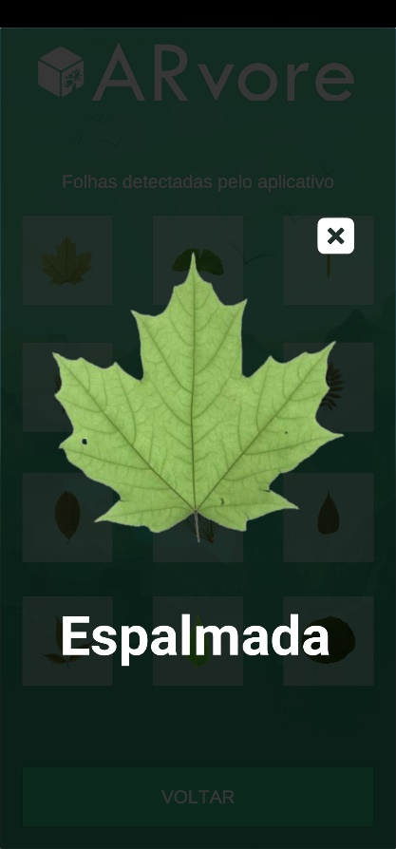 | Tipo | Espalmada

 | Info | Recebe este nome por parecer uma mão aberta.

 | Árvores | É presente em árvores como o Carvalho e o Bordo.

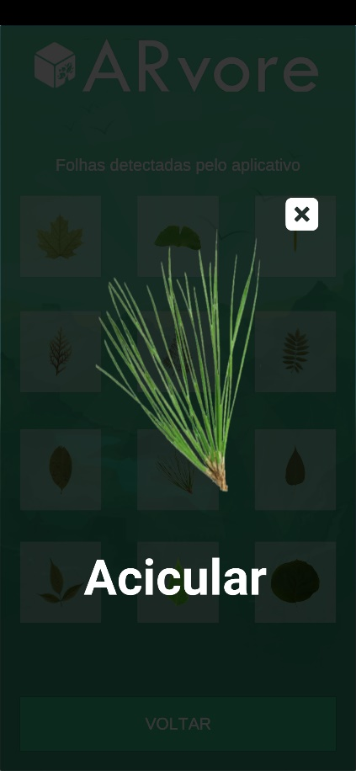 | Tipo | Acicular

 | Info | Caracterizada pela forma delgada e fina, como uma agulha.

 | Árvores | É presente em diversas espécies de pinheiro como no Pinus Elliottii, no Pinheiro Silvestre e na Araucaria Angustifolia.

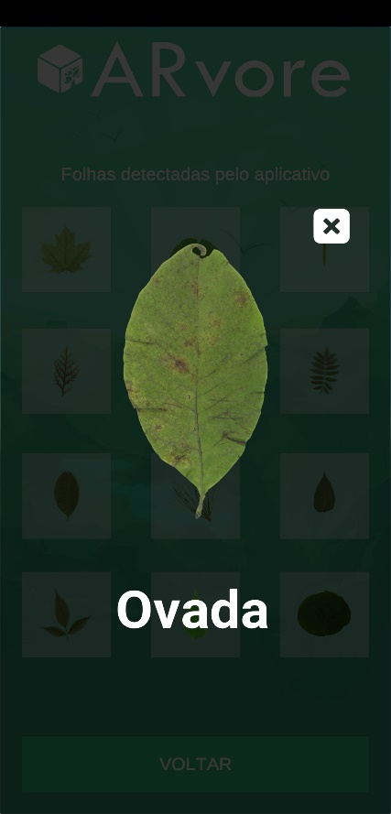 | Tipo | Ovada

 | Info | Caracterizada pela forma ovada, como um ovo.

 | Árvores | É presente em árvores como a Laranjeira

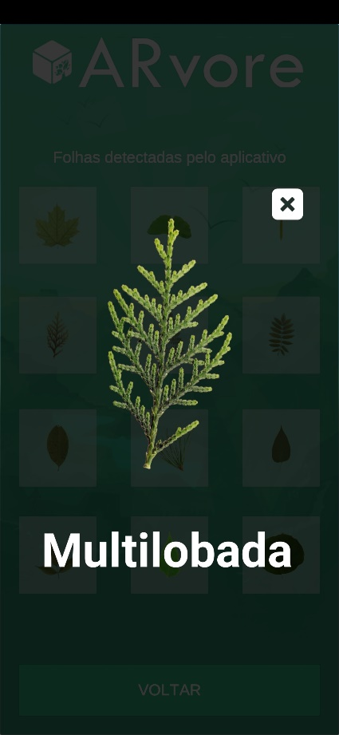 | Tipo | Multilobada

 | Info | Folha que se divide em diversas partes, também chamados de lóbolos.

 | Árvores | É presente em alguns tipos de pinheiros, como a Tuia Holandesa.

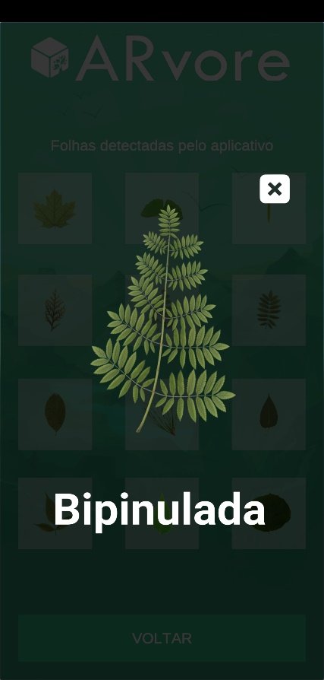 | Tipo | Bipinulada

 | Info | Estrutura de folha composta que se divide em eixos secundários com vários folíolos.

 | Árvores | É presente nas Árvores como Cambuí e Sibipiruna.

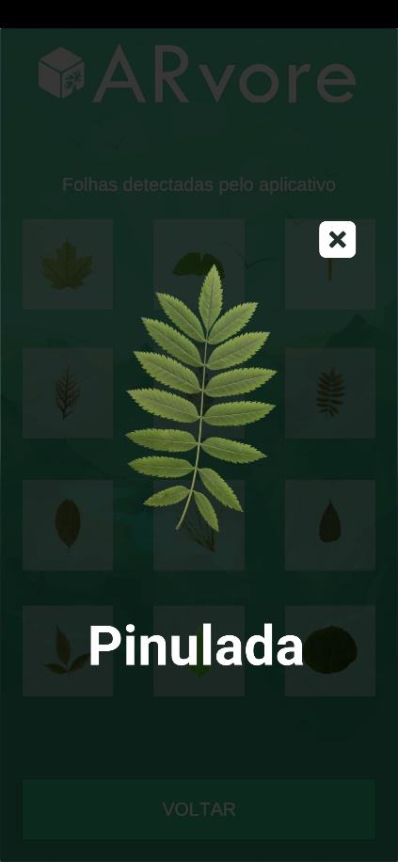 | Tipo | Pinulada

 | Info | Estrutura composta por vários folíolos(Subdivisões das folhas). Podendo ser ímpar ou par dependendo da quantidade de folíolos.

 | Árvores | É presente nas Árvores como Tamarindo e Tipuana.

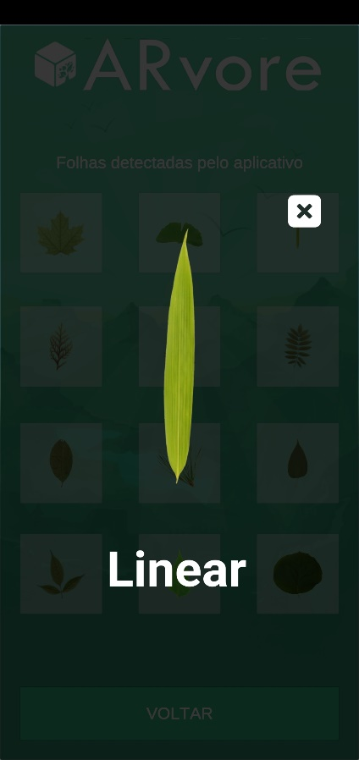 | Tipo | Linear

 | Info | Caracterizada pela forma longa e e comprida.

 | Árvores | É presente nas Gramas e Capins

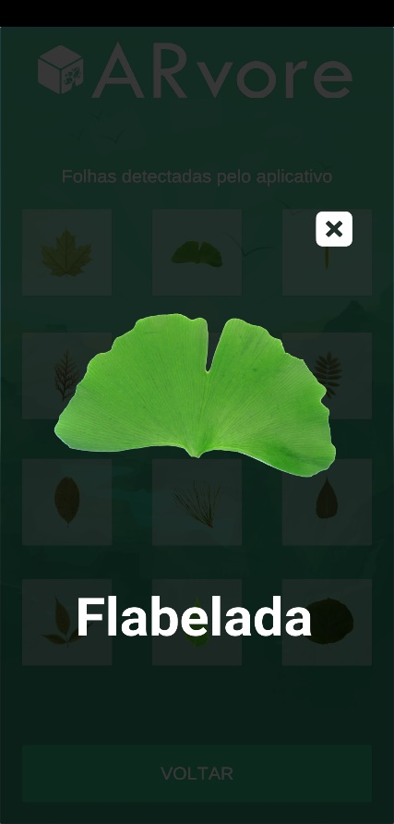 | Tipo | Flabelada

 | Info | Caracterizada pela forma semi-circular em formato de leque.

 | Árvores | É presente em árvores como a Ginkgo Biloba.

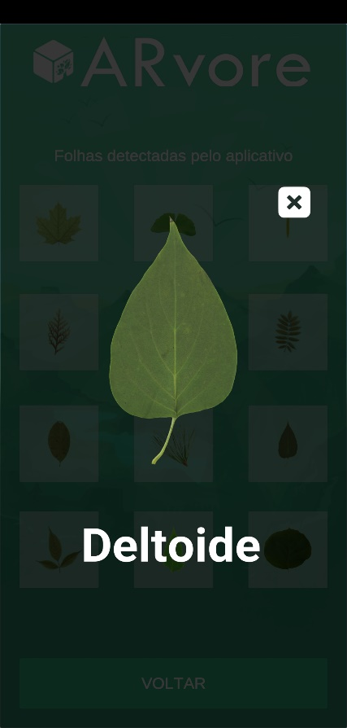 | Tipo | Deltoide

 | Info | Caracterizada pelo formato triangular.

 | Árvores | É presente no Espinafre da Nova Zelândia.

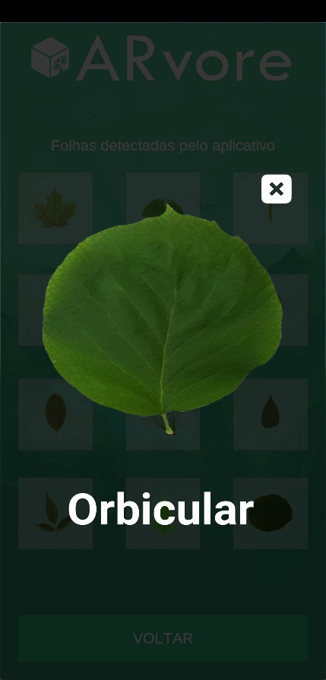 | Tipo | Orbicular

 | Info | Caracterizada pelo formato circular.

 | Árvores | A Capuchinha é um exemplo de folha Orbicular.

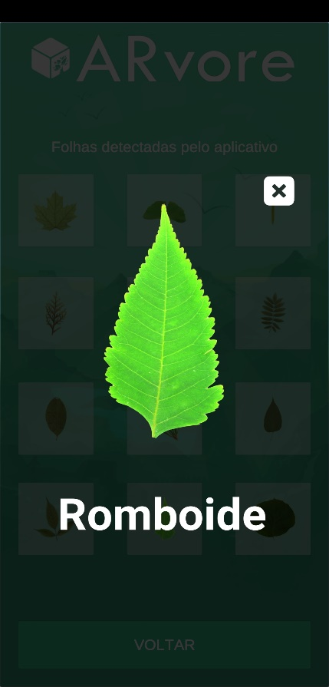 | Tipo | Romboide

 | Info | Caracterizada pelo formato de diamante.

 | Árvores | É presenta na árvore Hibisco.

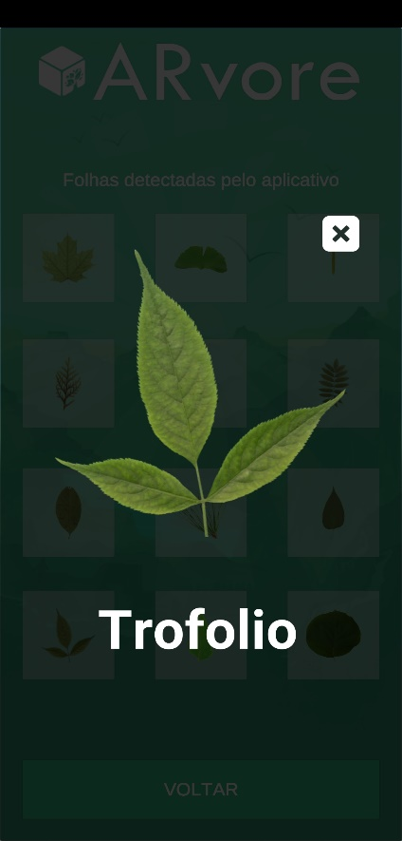 | Tipo | Trifoliolada

 | Info | Estrutura caracterizada por ter exatamente 3 folhas.

 | Árvores | A folha de feijão é um exemplo de Trifólio.

